２．
システム要件定義書（個別編（新契約））

案件名 |  | 2021.4末 Webダイレクト販売対応 |  | 業務名 | － | 作成者 | Nissay-IT 保険インフラ事業部 保険インフラB(大阪) | 作成日 | 2020-08-07 | 修正日

 | ２．当案件の概要

 |  | １）案件概要

 |  |  | 代理店チャネル・通販チャネルに続く第３の販売チャネルとして、Webダイレクトが追加される事に伴い、既存システムに機能追加・改修を行うものである。

 |  | ２）システム鳥瞰イメージ

 |  |  | SPフェーズならびに当フェーズにて影響分析した結果を踏まえて、契約管理内の影響機能をピックアップしたものを中心にシステム全体の鳥瞰イメージとして表現する。

Web申込
登載
呼出
登載
顧客管理~既契約マイページ
呼出
呼出
◆販売支援側に確認
販売支援側のSAドキュメント・機能別対応概要一覧．WebAPI一覧には「査定結果情報取得」があるだけで新契約が既存提供している申込書ファイル照会（外部システム）は使用しないのかを確認要。
新規顧客マイページ
販売支援（API）
各種API部品群
各種API部品群
呼出/登載

イメージ管理
販売支援

活文DB
活文API部品
複数同時
通算額算出
コンポ
ステータス取得
部品
申込書Ｆ照会
(外部システム)
査定項目照会
(販売支援)

基幹系DB
ディレードTBL
案件TBL
成立工程TBL
申込書マスタ群
査定情報(約款)TBL
査定情報TBL

契約管理（WF）
参照
契約管理（新契約）
イメージ監視バッチ
即時査定結果
データ取込
申込書
データ取込
申込書修正
成立工程訂正
保険証券作成
証券
告控

３．
システム要件定義書（個別編（新契約））

案件名 |  | 2021.4末 Webダイレクト販売対応 |  |  | 業務名 | － | 作成者 | Nissay-IT 保険インフラ事業部 保険インフラB(大阪) |  |  |  | 作成日 |  | 2020-08-07 |  |  |  | 修正日
◆内部レビュー時メモ
全体SAと平仄をとれていない点は全体版を修正予定。

 | ３．影響業務と対応概要

 |  | 全体SAの１つである「要件トレーサビリティマトリクス」に対して、新契約領域内における各機能（コンポ・PKG含む）の対応概要を整理する。

 |  | ＃ | 対象機能 |  | 対応概要 |  |  |  |  | 要件No.
 |  |  |  |  |  |  |  |  |  | 0140 | 0150 | 0310 | 0640 |  | 0730 | 0910 | 0911 |  | 1110 | 左記以外
 |  | １ | 複数同時通算額算出 |  | １）同時申込された複数の商品のみで通算を実施し結果を呼出し元に返却する。 |  |  |  |  |  | 〇

 |  | ２ | 即時査定結果データ取込 |  | １）Web申込局面で告知入力後にAURAの査定結果に応じて、選択情報（引受）テーブルへの登載を実施する。 |  |  |  |  |  |  | 〇

 |  | ３ | 申込書データ取込 |  | １）申込書データIFに（契約者）本人確認項目を追加する。 |  |  |  |  |  |  |  | 〇
 |  |  |  |  | ２）成立工程テーブルに対して、契約者本人確認をDB編集する。 |  |  |  | （*1） |  |  |  | 〇
 |  |  |  |  | ３）Web申込としてディレードエントリーされたデータをもとに契約管理DBにデータを生成する。 |  |  |  |  |  |  |  |  |  | 〇

 |  | ４ | チャネル判定 |  | Webダイレクト販売で新たに追加するアクセスコントロールTBLの情報をもとに新設するチャネルを判別する。 |  |  |  |  |  |  |  |  |  |  |  | 〇

 |  | ５ | WF連動データ設定 |  | 上記チャネル判定で判別した情報をワークフロー側に連動する。 |  |  |  |  |  |  |  |  |  |  |  | 〇

 |  | ６ | 成立判定 |  | 成立判定するための要素として（契約者）本人確認 項目を追加する。 |  |  |  | （*2） |  |  |  | 〇

 |  | ７ | ご契約のしおり・ |  | Webダイレクトで取り扱う商品に関して新たに販売商品コードが割り当てされるため、それに対応する |  |  |  |  |  |  |  |  |  |  |  |  |  |  | 〇
 |  |  | 約款番号取得 |  | しおり番号を返却する。

 |  | ８ | 申込書入力／修正 |  | ≪ 商品選択画面 ≫ |  |  |  |  |  |  |  |  |  |  |  |  |  |  | 〇
 |  |  |  |  | １）画面上部にWebダイレクト販売に対応するチャネル名を表示する。
 |  |  |  |  | ２）商品選択画面にWebダイレクト販売で取り扱う販売商品を一覧で表示する。
 |  |  |  |  | ３）代理店チャネルと同様に申込年月日をそのままにラベル名を表示する。 |  |  |  | （*3）

 |  |  |  |  | ≪ データ入力画面 ≫ |  |  |  |  |  |  |  |  |  |  |  |  |  |  | 〇
 |  |  |  |  | １）画面上部にWebダイレクト販売に対応するチャネル名を表示する。
 |  |  |  |  | ２）代理店チャネルと同様に申込年月日をそのままにラベル名を表示する。
 |  |  |  |  | ３）Web申込時に選択した職業情報をもとに職業・業種・仕事の内容の組み合わせ妥当性チェックを実施する。

 |  | ９ | 販売商品チェック |  | １）細部取扱（実務取扱）の範囲内でWebダイレクト販売向け商品の販売商品チェックを実施する。 |  |  |  |  | △ |  |  |  |  |  |  |  |  |  | ○

 |  | 10 | 査定結果入力 |  | １）画面上部にWebダイレクト販売に対応するチャネル名を表示する。 |  |  |  |  |  |  |  |  |  |  |  |  |  |  | 〇
◆所管様に確認
告知控帳票連動は当初見積もりに含めていたため、記載しています。
弁護士確認結果を踏まえての変動要素になるかもしれませんが、
意向確認書・申込書控・特別条件承諾は別途追加する
 |  | 11 | 成立工程訂正 |  | １）画面項目として「（契約者）本人確認」を追加する。 |  |  |  |  |  |  |  |  |  |  | 〇
 |  |  |  |  | ２）上記で選択した情報は成立工程テーブルにDB編集する。

 |  | 12 | 成立工程テーブル |  | １）契約者本人確認項目を使用可能とする。 |  |  |  |  |  |  |  |  |  |  | 〇

 |  | 13 | 保険証券作成 |  | １）代理店チャネルと同様に告知控のイメージIDを管理している場合、活文から告知書控（PDF）を取り出し、 |  |  |  |  |  |  |  |  |  |  |  |  |  |  | 〇
 |  |  |  |  | 顧客管理に連動する。

 |  | 14 | ステータス取得部品 |  | 指定された証券番号を条件に案件テーブルで管理している内容を取得のうえ、返却する。 |  |  |  |  |  |  |  |  |  |  |  |  |  | 〇

 |  |  | （*1）： | 製品項目を使用。
 |  |  | （*2）：代理店チャネル、通販チャネルにおいてはいかなる場合も本人確認が済とみなす。
 |  |  | （*3）： | 通販チャネルの場合のみ、当該ラベル名は「申込到着日（受付印の日付を入力）」とする。

４．
システム要件定義書（個別編（新契約））

案件名 |  |  | 2021.4末 Webダイレクト販売対応 | 業務名 | － | 作成者 | Nissay-IT 保険インフラ事業部 保険インフラB(大阪) | 作成日 | 2020-08-07 | 修正日

 | ４．対応前提

 |  | ・ | Web申込されたデータは既存の代理店チャネルのPPL申込と同等にマスタ生成可能なデータとする。

 |  | ・ | Web申込途上でAURAを用いて告知入力した結果のアウトプットXML（インタビュー・査定結果）の構造は既存の代理店チャネルでのPPL告知と同様とする。
◆事務局、所管様に確認
必要に応じて課題起票致しますが、並行する案件の各フェーズ成果物のマージ、および検証をリリースが後発であう当案件にて工数変動要素と捉えて追加見積もりを実施しても良いのかを事前確認。
 |  | ・ | Web申込で取り扱う商品は、医療終身保険／特定疾病一時給付保険／定期保険／引受緩和型医療終身保険／引受緩和型３大疾病一時給付保険の5つとする。

 |  | ・ステータス取得部品が返却する情報は、案件テーブルで管理している項目内容とする。

 |  | ・ | Webダイレクト販売を識別するためチャネル判定に必要なアクセスコントロールTBLへの登録データは所管様で準備頂くものとする。

 |  | ・ | 後日に案件スタートする2021.2末新商品（SN21）の成果物からのマージ、現行機能保証はリリース時期が後発となる当案件で行うものとする。

 |  | ・

５．
システム要件定義書（個別編（新契約））

案件名 |  | 2021.4末 Webダイレクト販売対応 |  |  |  | 業務名 | － |  |  |  |  |  | 作成者 |  |  |  | Nissay-IT 保険インフラ事業部 保険インフラB(大阪) |  |  |  |  |  |  | 作成日 | 2020-08-07 |  |  | 修正日

 | ５．対応詳細（新規開発要素）

 |  | １）複数同時通算額算出

 |  |  | ①プログラム構造

 |  |  |  | 影響分析の結果、現行機能保証と商品供給性能を両立させつつ、既存流用可能な部品を最大限に用いた複数同時通算の実現方法を説明する。
 |  |  |  |  | ＝ 将来的に代理店チャネルで複数同時申込が取扱可能となった場合に当該コンポはそのまま流用可能な構造。

ポイント①
今回申込が証券番号1件を受け取る前提のため、そのままでは使用不可。

 |  |  | 《 現行の通算額算出コンポ 》 |  |  |  |  |  |  |  |  |  |  |  |  |  |  | 《 複数同時通算額算出コンポ 》

LD209：通算額算出コンポ
ポイント②
今回申込が証券番号1件を受け取る前提のため、そのままでは使用不可。
LD2XX：複数同時通算額算出コンポ
新設

LD301：通算PKG
LD3XX：複数同時通算PKG
ポイント③
複数同時通算では同じ人物であることが保証されていることもあり、新契約/既契約との名寄せ自体が不要。
LD301：通算対象名寄せ（PKG内コンポ）

LD301：システム内通算額算出（PKG内コンポ）
LD3XX：複数同時システム内通算額算出（PKG内コンポ）

ポイント④
今回申込が1件前提であるため、そのままでは使用不可。

LD302：通算額算出PKG
LD302：通算額算出PKG
新構造
LD302：第一回保険料領収年月日決定（PKG内コンポ）
LD302：第一回保険料領収年月日決定（PKG内コンポ）
既存流用

LD302：責任開始年月日決定（PKG内コンポ）
LD302：責任開始年月日決定（PKG内コンポ）

ポイント⑤
通算定義（MRD）を参照している、通算額算出のコア部分につき、流用可能。
LD302：契約年月日決定（PKG内コンポ）
LD302：契約年月日決定（PKG内コンポ）

LD302：通算額算出（PKG内コンポ）
LD302：通算額算出（PKG内コンポ）

LD301：他システム通算額算出（PKG内コンポ）
ポイント⑥
既存は常にNOPされ、他システムとの通算は未実施。

LD301：通算額合算（PKG内コンポ）
LD301：通算額合算（PKG内コンポ）

ポイント⑦
新コンポにおいても、アウトプット項目を変えない前提につき、流用可能。

 |  |  | ②複数同時申込可能な商品組み合わせ

 |  |  |  |  | Web申込局面での複数同時申込可能な商品組み合わせパターンを下表に整理する。
 |  |  |  |  | ただし、当該コンポでは組み合わせチェックは行わないので呼出元機能に委ねるものとし、仮に定期保険と引受緩和型医療終身保険の複数同時通算はエラーとはせずに、それぞれの通算結果リストを返却する。
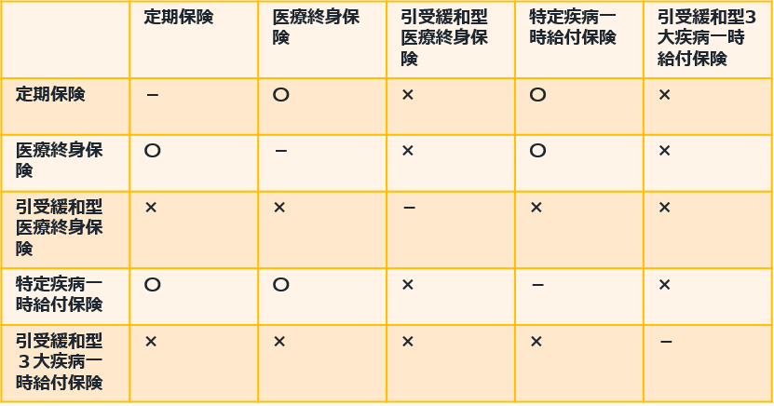
凡例：
〇 同時申込可
× 同時申込不可（告知流用不可）
－ 同商品の組み合わせ不可

 |  |  | ③Web申込～販売支援（API）～複数同時通算額算出の呼び出しフローとインターフェース

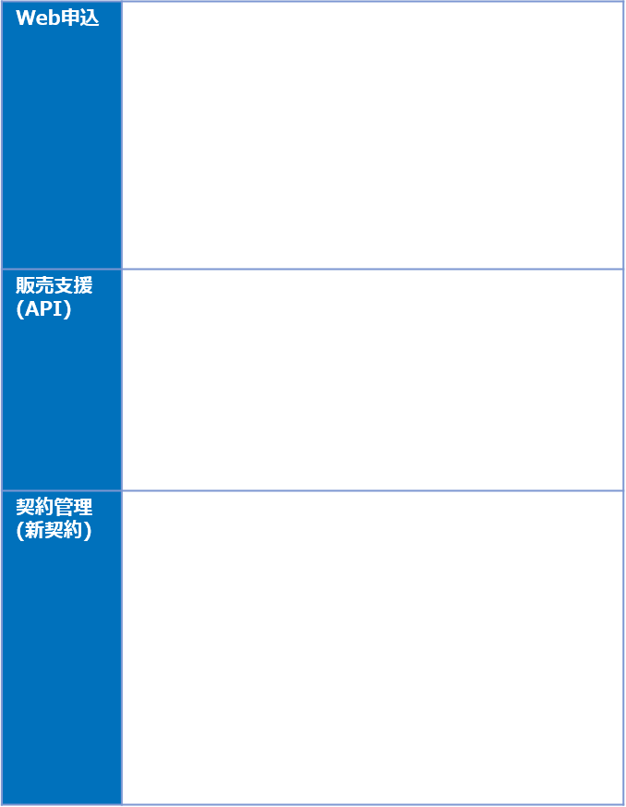
保険料試算
呼出
返却
To 販売支援
通算結果情報リストをもとに、Web申込が必要となる情報へと編集して頂く必要があります。

複数同時通算API
呼出
返却
 |  |  |  |  |  |  |  |  |  |  |  |  |  | 複数同時通算額算出が返却する通算結果情報リストを編集したうえで
 |  |  |  |  |  |  |  |  |  |  |  |  |  | エラー等の情報に返却する。
To 販売支援
詳細はUIにてI/Oインタフェースはこちらから提示予定ですが、複数商品の申込書情報を連携頂く必要があることを含みおきください。

複数同時通算額算出
 |  |  |  |  |  |  |  |  |  |  |  |  |  | INPUT
 |  |  |  |  |  |  |  |  |  |  |  |  |  |  |  | ・被保険者情報（カナ、生年月日、性別等）
 |  |  |  |  |  |  |  |  |  |  |  |  |  |  |  | ・通算基準年月日
 |  |  |  |  |  |  |  |  |  |  |  |  |  |  |  | ・職業/年収情報
通算定義
MRD
 |  |  |  |  |  |  |  |  |  |  |  |  |  |  |  | ・申込書マスタ群
 |  |  |  |  |  |  |  |  |  |  |  |  |  | OUTPUT
 |  |  |  |  |  |  |  |  |  |  |  |  |  |  |  | ※LD209_通算額算出コンポが返却する通算結果情報リストと同様。

※次回レビュー予定。

 |  | ２）本人確認の要件整理

 |  |  | Web申込～～契約管理での本人確認ステータス項目遷移とＷＦ工程の整理

 |  |  |  |  |  |  |  |  |  |  |  |  |  |  |  |  |  |  |  |  | ※本人確認書類待ち→本人確認書類点検
 |  |  |  | ＃ | 外部認証種類 | 本人確認済フラグ |  | 申込書データ取込時のWF連動情報 |  |  |  |  |  |  | 成立工程訂正 |  |  |  | イメージ監視バッチによる書類アップロード検知 |  |  |  |  |  | 成立工程訂正
 |  |  |  |  |  |  |  |  | 本人確認書類 |  | 本人確認書類 |  |  |  |  | 成立工程テーブル． |  |  | 前後のワークフロー工程 |  |  |  |  |  |  | 成立工程テーブル．
 |  |  |  |  |  |  |  |  |  | 到着状況 |  | 確認状況 |  |  |  |  | 契約者本人確認項目 |  |  |  | 検知前 |  | 検知後 |  |  |  | 契約者本人確認項目
 |  |  |  | １ | dアカウント | 済 |  | 済 |  |  | 未済 |  |  |  |  |  | 未済 |  |  |  | － |  | － |  |  |  | 済

 |  |  |  | ２ |  | 未済 |  | 未済 |  |  | 未済 |  |  |  |  |  | 未済 |  |  | 本人確認 |  | 本人確認 |  |  |  |  | 済
 |  |  |  |  |  |  |  |  |  |  |  |  |  |  |  |  |  |  |  |  | 書類待ち |  | 書類点検
 |  |  |  | ３ | LINE | 未済 |  | 未済 |  |  | 未済 |  |  |  |  |  | 未済 |  |  | 本人確認 |  | 本人確認 |  |  |  |  | 済
 |  |  |  |  |  |  |  |  |  |  |  |  |  |  |  |  |  |  |  |  | 書類待ち |  | 書類点検
 |  |  |  | ４ | Yahoo! | 未済 |  | 未済 |  |  | 未済 |  |  |  |  |  | 未済 |  |  | 本人確認 |  | 本人確認 |  |  |  |  | 済
 |  |  |  |  |  |  |  |  |  |  |  |  |  |  |  |  |  |  |  |  | 書類待ち |  | 書類点検

 |  | ３）ステータス取得部品

 |  |  | ①ステータス取得部品が返却する情報

 |  |  |  | 案件テーブルで管理している情報とする。

 |  |  | ②Web申込～販売支援（API）～ステータス取得部品の呼び出しフローとインターフェース


STATUS取得

呼出
返却

To 販売支援
どういった情報が必要かをご教示ください。

ステータス取得API

呼出
返却

ステータス取得部品

案件テーブル

６．
システム要件定義書（個別編（新契約））

案件名 |  | 2021.4末 Webダイレクト販売対応 | 業務名 | － | 作成者 | Nissay-IT 保険インフラ事業部 保険インフラB(大阪) | 作成日 | 2020-08-07 | 修正日

※次回レビュー予定。
 | ６．対応詳細（既存機能）

